상품제안서
영국R. 로사 인덕션IH 세라믹 계란말이팬 24cm | 상품코드: S39813

 |  |  |  |  |  |  | 02-713-8555 | www.synergygift.co.kr
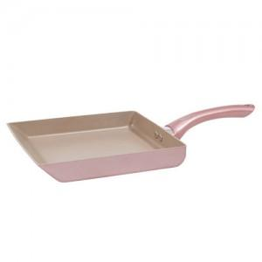

【상세/제작정보】

【인쇄/포장옵션】 | 스티커 / 포장불가능

【공급단가】 | 수량 | 30~ | 100~ | 300~ | 500~ | 1,000~
*VAT별도 | 단가 | 16,000원 | 15,490원 | 14,740원 | 14,360원 | 14,110원

【상품 URL】 | https://www.synergygift.co.kr:443/src/goods_detail.php?gdno=39813

